상품제안서
G-GOON MP940 데스크패드 마우스패드 장패드 | 상품코드: F25719

 |  |  |  |  |  |  | 02-412-0044 | www.easy1.co.kr
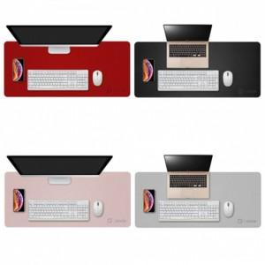

【상세/제작정보】

【인쇄/포장옵션】 | / 포장지포장

【공급단가】 | 수량 | 100~ | 300~ | 500~ | 1,000~ | 3,000~
*VAT별도 | 단가 | 11,840원 | 11,650원 | 11,360원 | 11,080원 | 10,890원

【상품 URL】 | https://dev.easy1.co.kr:443/src/goods_detail.php?gdno=25719

